Sheet1
Scene No. | 1
Quest Title | 爱美丽的痘痘
Quest Log | 回复爱美丽
Map No. | 7
 | 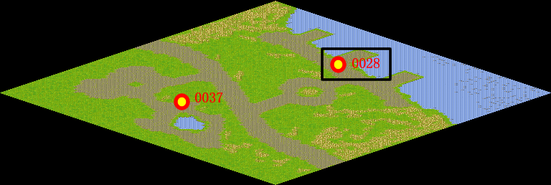
NPC No. | 28
Condition
Dialog | 其实长痘痘可能是身体的其他部位出问题了。痘痘长在额头表示心火旺，需要放松心情。鼻翼长痘痘一般是由于皮脂分泌较多，定要及时清除毛孔。长在下巴上，通常由内分泌失调引起，少吃冰冷的东西,尽量多吃清淡的食品。左脸颊可能是肝不好，而右脸颊可能是肺部功能失常。你还是让她多想些开心的事情吧。
Select
Result | 1 :Scene 002 , 2 : 关闭对话框

NPC No. | 37
Condition
Dialog | 拉尔夫就在附近，快去，我可不希望那么丑。
Select | 1：确定
Result | 1：关闭对话框

ScriptFile | Qlog-0134-001.scr
 | Q0152-0134-001.scr
 | Q0145-0134-001.scr

